Сварочные аппараты DYTRON
 | Спецпредложение! Скидка 20%, при заказе от 50 000 рублей.

Аппараты Polys P-1 Регулятор температуры - термореле. |  |  |  |  |  | Аппараты Polys P4 Микропроцессорный регулятор температуры.
Плавная настройка температуры 180-280°С. |  |  |  |  |  | Плавная настройка температуры 180-280°С.
Индикация сети питания и нагрева. |  |  |  |  |  | Индикация сети питания и нагрева. Звуковая сигнализация.

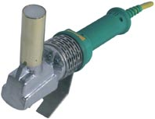
 | Polys P-1b 500W - ручной аппарат |  |  |  |  |  | Polys P-4a 650W TraceWeld - ручной аппарат
 | для раструбной сварки Ø16-40мм |  |  |  |  |  | для раструбной сварки Ø16-63мм
 | Нагреватель - боковой стержень. |  |  |  |  |  | Нагреватель - прямой стержень.
 | Доступ в труднодоступные места. |  |  |  |  |  | Мощность 650 Вт. Масса 1,3кг.
 | Мощность 500 Вт. Масса 1,3кг. |  |  |  |  |  | Звуковая сигнализация технологических интервалов
 |  |  |  |  |  |  | Комплектация: |  | Артикул | Цена, евро | Цена, руб
 | Комплектация: |  | Артикул | Цена, евро | Цена, руб | Polys P-4a 650W TraceWeld SOLO - аппарат, ключ |  |  | 03981 | € 241.70 | 26,587.00 ₽
Polys P-1b 500W SOLO - аппарат, ключ для |  |  | 01115 | € 177.58 | 19,533.80 ₽ | для насадок, инструкция, картонная коробка
насадок, инструкция, картонная коробка |  |  |  |  |  | SP-4a 650W TraceWeld MINI blue - аппарат, |  |  | 04531 | € 321.75 | 35,392.50 ₽
SP-1b 500W HOBBY blue - аппарат, ключ |  |  | 39616 (02365) | € 323.00 | 35,530.00 ₽ | ключ для насадок, синие насадки Ø20-32мм,
для насадок, синие насадки Ø20-40мм, |  |  |  |  |  | ножницы DYNO, зажим, ножная опора, инструкция,
зажим, ножницы DYNO, инструкция, |  |  |  |  |  | стальной чемодан MINI
стальной чемодан |  |  |  |  |  | SP-4a 650W TraceWeld STANDARD blue - аппарат, |  |  | 04530 | € 435.60 | 47,916.00 ₽
 |  |  |  |  |  | ключ для насадок, синие насадки Ø20-63мм,
 | Polys P-1a 650W - ручной аппарат |  |  |  |  | ножницы DYNO, зажим, ножная опора, инструкция,
 | для раструбной сварки Ø16-63мм |  |  |  |  | стальной чемодан
 | Нагреватель - прямой стержень. |  |  |  |  | SP-4a 650W TraceWeld PROFI blue - аппарат, |  |  | 04105 | € 461.60 | 50,776.00 ₽
 | Мощность 650 Вт. Масса 1,3кг. |  |  |  |  | ключ для насадок, синие насадки Ø16-63мм и
 |  |  |  |  |  | Plate100мм, ножницы DYNO, зажим, ножная опора,
 | Комплектация: |  | Артикул | Цена, евро | Цена, руб | инструкция, стальной чемодан
Polys P-1a 650W SOLO - аппарат, ключ для |  |  | 01902 | € 207.17 | 22,788.70 ₽
насадок, инструкция, картонная коробка |  |  |  |  |  |  | Polys P-4a 850W TraceWeld - ручной аппарат
SP-1a 650W MINI blue - аппарат, ключ |  |  | 04481 | € 290.82 | 31,990.20 ₽ |  | для раструбной сварки Ø16-75мм
для насадок, синие насадки Ø20-32мм, |  |  |  |  |  |  | Мечевидный нагреватель.
зажим, инструкция, стальной чемодан MINI |  |  |  |  |  |  | Мощность 850 Вт. Масса 1,6кг.
 |  |  |  |  |  |  | Звуковая сигнализация технологических интервалов
 | Polys P-1a 850W - ручной аппарат |  |  |  |  |  | Комплектация: |  | Артикул | Цена, евро | Цена, руб
 | для раструбной сварки Ø16-75мм |  |  |  |  | Polys P-4a 850W TraceWeld SOLO - аппарат, ключ |  |  | 04833 | € 266.07 | 29,267.70 ₽
 | Мечевидный нагреватель. |  |  |  |  | для насадок, подставка, инструкция, коробка
 | Мощность 850 Вт. Масса 1,6кг. |  |  |  |  | SP-4a 850W TraceWeld MINI blue - аппарат, ключ |  |  | 04970 | € 352.70 | 38,797.00 ₽
 |  |  |  |  |  | для насадок, синие насадки Ø20-32мм, ножницы
 | Комплектация: |  | Артикул | Цена, евро | Цена, руб | DYNO, подставка, зажим, инструкция, чемодан
Polys P-1a 850W SOLO - аппарат, ключ для |  |  | 02195 | € 216.69 | 23,835.90 ₽ | SP-4a 850W TraceWeld PROFI blue - аппарат, ключ |  |  | 03982 | € 482.63 | 53,089.30 ₽
насадок, подставка, инструкция, коробка |  |  |  |  |  | для насадок, синие насадки Ø16-63мм, ножницы
SP-1a 850W MINI black - аппарат, ключ |  |  | 03422 | € 313.10 | 34,441.00 ₽ | DYNO, зажим, ножная опора, инструкция, чемодан
для насадок, черные насадки Ø20-32мм,
зажим, инструкция, стальной чемодан MINI |  |  |  |  |  |  | Polys P-4a 1200W TraceWeld - ручной аппарат
 |  |  |  |  |  |  | для раструбной сварки Ø40-110мм
СВАРОЧНЫЕ НАСАДКИ |  |  |  |  |  |  | Дисковидный нагреватель.
Колодочные насадки - для аппаратов 500W и 650W |  |  |  |  |  |  | Мощность 1200 Вт. Масса 1,8кг.
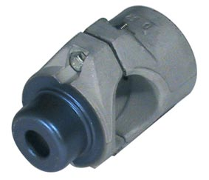
 |  |  | Синий тефлон |  |  |  | Звуковая сигнализация технологических интервалов
 |  |  | Ø,мм | Цена, евро | Цена, руб |  | Комплектация: |  | Артикул | Цена, евро | Цена, руб
 |  |  |  |  |  | Polys P-4a 1200W TraceWeld SOLO - аппарат, ключ |  |  | 04373 | € 294.98 | 32,447.80 ₽
 |  |  | 20 | € 14.12 | 1,553.20 ₽ | для насадок, подставка, инструкция, коробка
 |  |  | 25 | € 15.03 | 1,653.30 ₽ | SP-4a 1200W TraceWeld PROFI 40-90 blue - аппарат, |  |  | 04988 | € 537.08 | 59,078.80 ₽
 |  |  | 32 | € 18.57 | 2,042.70 ₽ | ключ для насадок, синие насадки Ø40-90мм, зажим,
 |  |  | 40 | € 21.02 | 2,312.20 ₽ | ножная опора, инструкция, стальной чемодан
 |  |  | 50 | € 26.99 | 2,968.90 ₽ | SP-4a 1200W TraceWeld PROFI 63-110 blue -аппарат, |  |  | 21668 | € 591.53 | 65,068.30 ₽
 |  |  | 63 | € 34.41 | 3,785.10 ₽ | ключ для насадок, синие насадки Ø63-110мм, зажим,
 |  |  |  |  |  | ножная опора, инструкция, стальной чемодан
Парные насадки - для аппаратов 850W и 1200W |  |  |  |  |  | SP-4a 1200W TraceWeld PROFI 63-125 blue -аппарат, |  |  | 38256 | € 706.62 | 77,728.20 ₽
 |  |  | Синий тефлон |  |  | ключ для насадок, синие насадки Ø63-125мм, зажим,
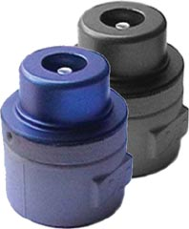
 |  |  | Ø,мм | Цена, евро | Цена, руб | ножная опора, инструкция, стальной чемодан
 |  |  | 16 | € 14.09 | 1,549.90 ₽
 |  |  | 20 | € 16.77 | 1,844.70 ₽ | MP-110 UM
 |  |  | 25 | € 19.47 | 2,141.70 ₽ | Центратор для раструбной сварки Ø40-110мм.
 |  |  | 32 | € 21.87 | 2,405.70 ₽ | Точная регулировка соосности трубы, фитинга и сварочных насадок с
 |  |  | 40 | € 24.57 | 2,702.70 ₽ | помощью приспособления для центровки. Фиксация буртов под фланец.
 |  |  | 50 | € 29.70 | 3,267.00 ₽ | Возможность срыва трубы или фитинга с насадки при подлипании
 |  |  | 63 | € 36.14 | 3,975.40 ₽ | после нагрева.
 |  |  | 75 | € 45.18 | 4,969.80 ₽
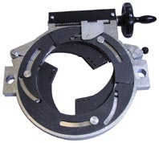
 |  |  | 90 | € 58.68 | 6,454.80 ₽ | Комплектация:
 |  |  | 110 | € 100.13 | 11,014.30 ₽ | - Центратор с хомутами Ø125мм для трубы;
 |  |  | 125 | € 152.72 | 16,799.20 ₽ | - Универсальный зажим для фитингов, MAX Ø160мм;
 |  |  |  |  |  | - Сменыые вкладыши Ø40, 50, 63, 75, 90, 110мм.
Режущий инструмент |  |  |  |  |  | - Специальные вкладыши для фитингов;
Ножницы DYNO до Ø40мм |  |  |  |  |  | - Сварочный аппарат SP-4a 1200W;
 |  |  | Артикул | Цена, евро | Цена, руб | - Подставка для сварочного аппарата;
 |  |  | 02427 | € 52.85 | 5,813.50 ₽ | - Сварочные насадки Ø40, 50, 63, 75, 90, 110мм.
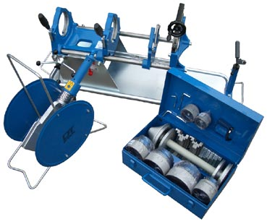
 |  |  |  |  |  | - Приспособление для центровки.

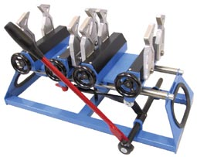
MP-75 |  |  |  |  |  |  |  | Комплект | Артикул | Цена, евро | Цена, руб
 |  | Центратор для раструбной |  |  |  |  |  | MP-110 UM | 03969 | € 4,631.97 | 509,516.70 ₽
 |  | сварки Ø40-75мм.
 |  | С центратором используется
 |  | любой ручной аппарат для
 |  | раструбной сварки.
 |  | Каждый из 4-х зажимов дей-
 |  | ствует независимо и может
 |  | применяться как для трубы,
 |  | так и для фитинга.
Сварка Ø90мм ведет к уско- |  | Изделие | Артикул | Цена, евро | Цена, руб
ренному износу центратора. |  | MP-75 | 01413 | € 1,367.45 | 150,419.50 ₽

Сухой сифорн HEPvO
Cухой самогерметизирующийся клапан-сифон Wavin HepvO

Наименование | Артикул по каталогу | Размеры, мм | Стоимость (Euro) | Стоимость (Руб) | Спецпредложение
ПП клапан-сифон HepvO | 206732001 | 32 мм | € 17.39 | 1,912.90 ₽ | 1,530.32 ₽
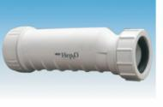 | 206732002 | 40 мм | € 17.64 | 1,939.96 ₽ | 1,551.97 ₽
ПП Концевой адаптер | 206732003 | 32 мм | € 4.53 | 498.30 ₽ | 398.64 ₽
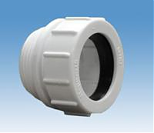 прямой HepvO | 206740001 | 40 мм | € 4.67 | 513.70 ₽ | 410.96 ₽
ПП Концевой адаптер | 206740002 | 32х87,5 | € 3.84 | 422.40 ₽ | 337.92 ₽
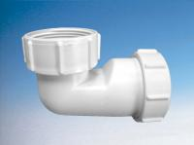 угловой HepvO | 206740003 | 40х87,5 | € 4.10 | 451.00 ₽ | 360.80 ₽

